Escenario Base
# | KPIs
1 | Número total que ingresan | 306
2 | Número total que salen del sistema | 247
3 | Tiempo promedio total en el sistema (horas) | 0.260
4 | Longitud promedio de cola Dulcería | 16.76
5 | Longitud máx de cola dulcería | 42
6 | Longitud promedio de cola Ticketera | 10.70
7 | Longitu máx de cola Ticketera | 28
8 | Indice de congestion ((Tiempo total en cola /Tiempo prom en el sistema) * 100) | 150.57%
 |  |  | AuxiliarDulceria1 | AuxiliarDulceria2 | AuxiliarDulceria3 | AuxiliarTicket1 | AuxiliarTicket2 | Complementos | CompraTicket1 | CompraTicket2 | Dulcería1 | Dulcería2 | Dulceria3 | Revision | Prom Ticketera | Prom Dulceria | Total
9 | Tiempo promedio de espera en cola | Horas | 0.0221 | 0.0515 | 0.0368 | 0.0286 | 0.1094 | 0.1745 | 0.1104 | 0.1121 | 0.1201 | 0.2326 | 0.2956 | 0.0004 | 0.090125 | 0.12645 | 0.3915
 |  | Minutos | 1.326 | 3.09 | 2.208 | 1.716 | 6.564 | 10.47 | 6.624 | 6.726 | 7.206 | 13.956 | 17.736 | 0.024 | 5.4075 | 7.587 | 23.4885
10 | Utilización de Servidores |  | 27.52% | 40.81% | 44.18% | 49.08% | 63.91% | 62.19% | 95.43% | 99.21% | 87.25% | 95.99% | 96.28% | 25.08% |  |  | 786.93% | 0.6557715

1 |  |  |  | 6

2
 |  |  |  | 7

3

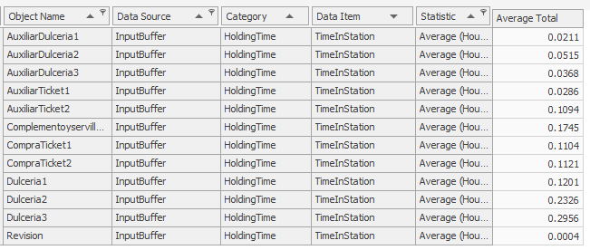
4 |  |  |  | 9

5

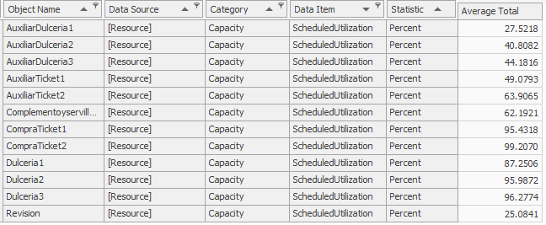
 |  |  |  | 10

Escenario1
En mcdonals hay estaciones donde uno mismo puede comprar su comida, y ya solo esperar a que lo llamen para recogerla.En este caso reemplazaríamos todos los servidores de ticketera por estos aparatos, ahora el cliente compraría su ticket y comida y ya solo pasaría a las dulcerías si compro comida o sino directamente a revisión para entrar a la pelicula. Lo que nos ahorraría un 30% en las ticketeras y un 25% en las dulcerías de tiempo de atencion.
# | KPIs
1 | Número total que ingresan | 299
2 | Número total que salen del sistema | 247
3 | Tiempo promedio total en el sistema (horas) | 0.16 | 9.32 min
4 | Longitud promedio de cola Dulcería | 14.34
5 | Longitud máx de cola dulcería | 37
6 | Longitud promedio de cola Ticketera | 1.8317 | 2 personas
7 | Longitu máx de cola Ticketera | 15
8 | Indice de congestion ((Tiempo total en cola /Tiempo prom en el sistema) * 100) | 114.82%
 |  | AuxiliarDulceria1 | AuxiliarDulceria2 | AuxiliarDulceria3 | AuxiliarTicket1 | AuxiliarTicket2 | Complementos | CompraTicket1 | CompraTicket2 | Dulcería1 | Dulcería2 | Dulceria3 | Revision | Prom Ticketera | Prom Dulceria | Total
9 | Tiempo promedio de espera en cola (Horas) | 0 | 0.008 | 0 | 0.0286 | 0.0098 | 0.1745 | 0.1104 | 0.1121 | 0.1201 | 0.2326 | 0.2956 | 0.0004 | 0.065225 | 0.10938333333 | 0.3495
10 | Utilización de Servidores |  |  |  |  |  |  |  |  |  |  |  |  |  |  | 656.563 | utilización
 |  |  |  |  |  |  |  |  |  |  |  |  |  |  |  |  | 54.713583333
1 |  |  |  | 6 |  |  |  |  |  |  |  |  |  |  |  |  | 55% utilización del sistema
 |  |  |  |  |  |  |  |  |  |  |  | 1.8317 |  |  |  |  |  | promedio.

2
 |  |  |  | 7

3

 |  |  | 14.3363

4 |  |  |  | 9

 |  |  |  |  |  |  |  |  |  |  |  |  |  | Com | 0.0231
 |  |  |  |  |  |  |  |  |  |  |  |  |  | Revi
 |  |  |  |  |  |  |  |  |  |  |  |  |  | Prom Ticket
 |  |  |  |  |  |  |  |  |  |  |  |  |  | Prom Dul
5
 |  |  | 37
 |  |  |  |  |  |  |  |  |  |  |  |  |  |  |  | 0.1782
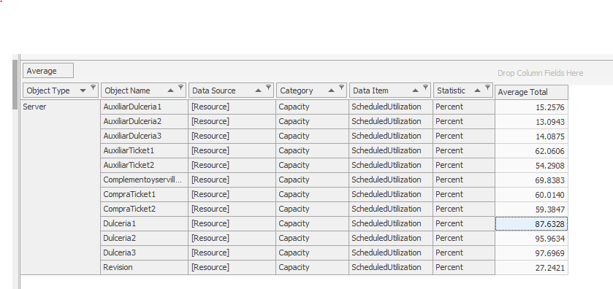
 |  |  |  | 10

 |  |  |  |  |  | 656.563

Escenario 2
Cinépolis tiene un app que muy pocas personas usan, entonces incentivar a las personas a que puedan comprar sus boletos y comida en la app, y que aparte de eso abrir servidores de dulcería exclusivamente para las personas que compren por medio de la app. lo que haría que en vez de un 25% utilice la app para comprar sus boletos lo utilice un 45-50% de personas si se incentiva a utilizarlo y sería de igual forma más eficiente las cajas teniendo un 30% de menor tiempo de atención debido a procesos de compra anticipada y fila exclusivas
# | KPIs
1 | Número total que ingresan | 308
2 | Número total que salen del sistema | 261
3 | Tiempo promedio total en el sistema (horas) | 0.182 | 10.92 | min
4 | Longitud promedio de cola Dulcería | 8.72 | En linea | 1.00
5 | Longitud máx de cola dulcería | 19 | En linea | 8
6 | Longitud promedio de cola Ticketera | 7.88
7 | Longitu máx de cola Ticketera | 20 |  |  | Minutos
8 | Indice de congestion ((Tiempo total en cola /Tiempo prom en el sistema) * 100) | 152.17% |  |  | 0.42 | 1.842 | 3.012 | 6.732 | 6.63 | 1.758 | 13.986 | 9.438 | 0.024 | 1.182 | 1.38 | 3.906 | 8.394 | 1.281 | 16.617
 |  | AuxiliarDulceria1 | AuxiliarDulceria2 | AuxiliarDulceria3 | AuxiliarTicket1 | AuxiliarTicket2 | Complementos | CompraTicket1 | CompraTicket2 | Dulcería1 | Dulcería2 | Dulceria3 | Revision | DulceriaConTicket1 | DulceriaConTicket2 | Prom Ticketera | Prom Dulceria | Prom DulceriaLinea | Total
9 | Tiempo promedio de espera en cola (Horas) | - | - | - | 0.007 | 0.0307 | 0.0502 | 0.1122 | 0.1105 | 0.0293 | 0.2331 | 0.1573 | 0.0004 | 0.0197 | 0.023 | 0.0651 | 0.1399 | 0.02135 | 0.27695
10 | Utilización de Servidores | - | - | - | 32.12% | 34.17% | 79.79% | 94.33% | 88.27% | 60.14% | 94.55% | 88.25% | 26.09% | 60.17% | 68.92% |  |  |  | 727%

1 |  |  |  | 6

2

 |  |  |  | 7
3

4
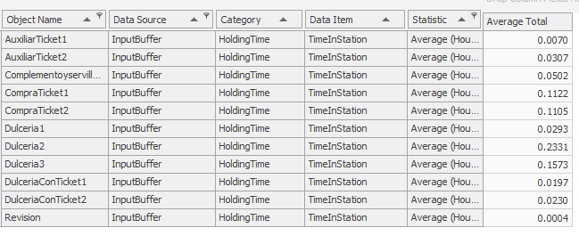
 |  |  |  | 9

5

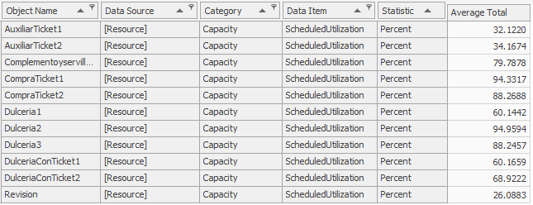
 |  |  |  | 10

Escenario 3
Y para este ultimo escenario, pensábamos en simplemente abrir otro servidor de complementos y que los todos los servidores que son "auxiliares" o sea que solo se habiliten cuando hay mucha cola, en lugar de eso, que pasen a siempre estar disponibles.
# | KPIs |  | Minutos
1 | Número total que ingresan | 292
2 | Número total que salen del sistema | 259
3 | Tiempo promedio total en el sistema (horas) | 0.1398 | 8.4
4 | Longitud promedio de cola Dulcería | 5.2394
5 | Longitud máx de cola dulcería | 26
6 | Longitud promedio de cola Ticketera | 3.9956
7 | Longitu máx de cola Ticketera | 14 |  | minutos
8 | Indice de congestion (Tiempo total en cola /Tiempo prom en el sistema) | 74.01% |  | 0.474 | 1.842 | 1.818 | 2.712 | 3.336 | 0.774 | 2.166 | 5.196 | 1.32 | 0.828 | 2.214 | 5.472 | 0.024 | 1.158 | 2.16 | 2.866 | 6.208
 |  |  |  | Complemet1 | Complement2 | Ticket1 | Ticket2 | Ticket 3 | Ticket4 | Dulceria1 | Dulceria2 | Dulceria3 | Dulceria4 | Dulceria5 | Dulceria6 | Revision | Prom Complet | Prom Ticketera | Prom Dulceria | Total
9 | Tiempo promedio de espera en cola (Horas) | 0.1035 | 6.2 | 0.0079 | 0.0307 | 0.0303 | 0.0452 | 0.0556 | 0.0129 | 0.0361 | 0.0866 | 0.022 | 0.0138 | 0.0369 | 0.0912 | 0.0004 | 0.0193 | 0.036 | 0.047766666667 | 0.10346666667
10 | Utilización de Servidores | 853.07% |  | 37.62% | 54.99% | 81.63% | 84.00% | 82.52% | 76.99% | 57.05% | 61.50% | 70.28% | 63.38% | 67.98% | 87.84% | 27.29%

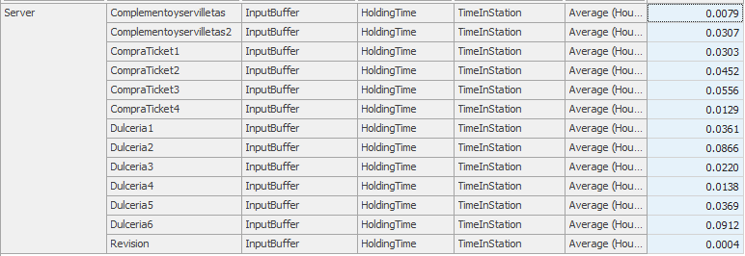
1 |  |  |  | 9

2

3

4

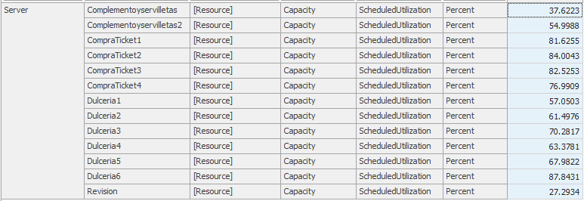
 |  |  |  | 10
5

6

7

